CollectiveAccess
Image | Object | Description | Date
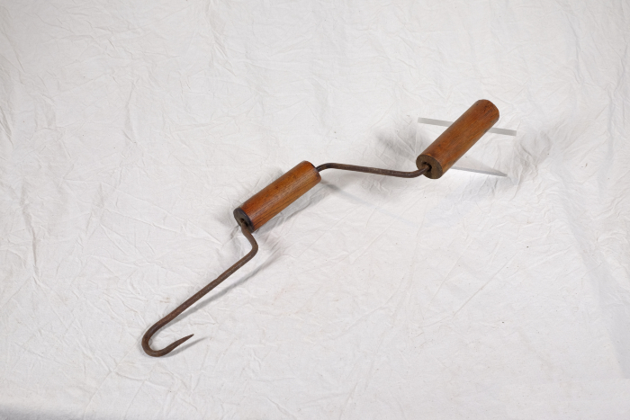 | Stroh-Spinnhaken (A1367) | Ein Spinnhaken diente zum Verzwirbeln von Strohhalmen zu einem groben Seil. Diese Seile wurden benutzt, um Strohgarben direkt auf dem Feld zusammenzubinden. Auch beim Bau von Strohdächern wurde der Spinnhaken verwendet. Die Strohzöpfe, die man damit spann, dienten der Befestigung von Strohbündeln an den Dachsparren.
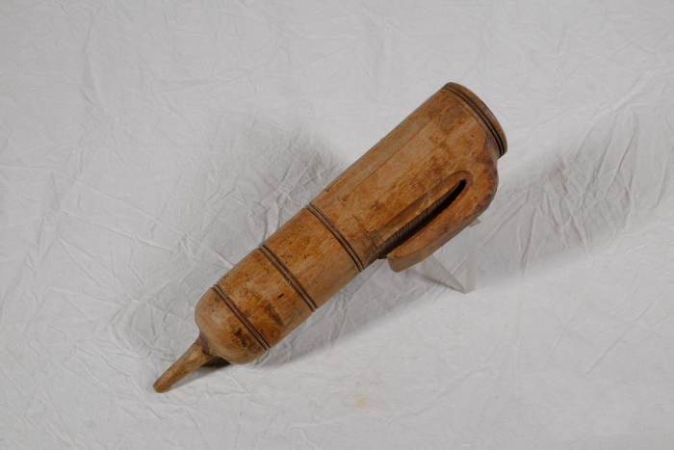 | Wetzsteinköcher (A1372) | Um während der Mahd die Schneiden der Sensen und Sicheln auch auf dem Feld nachschärfen zu können, trug man bis ins ausgehende 19. Jahrhundert einen Wetzstein bei sich. Dieser bestand oft aus Sand- oder Schiefergestein. Da der Stein jedoch nur gut schliff, wenn er nass war, benötigte man stets Wasser. Hierfür wurde der Wasserbehälter, der regional unterschiedlich genannt wurde, am Gürtel getragen. Oft war dem Wasser noch Essig zugesetzt, was die Schleifwirkung des Steines noch erhöhen sollte. Mit der kleinen Spitze am Boden konnte das Gefäß in die Erde gesteckt werden, während man das Werkzeug schliff.
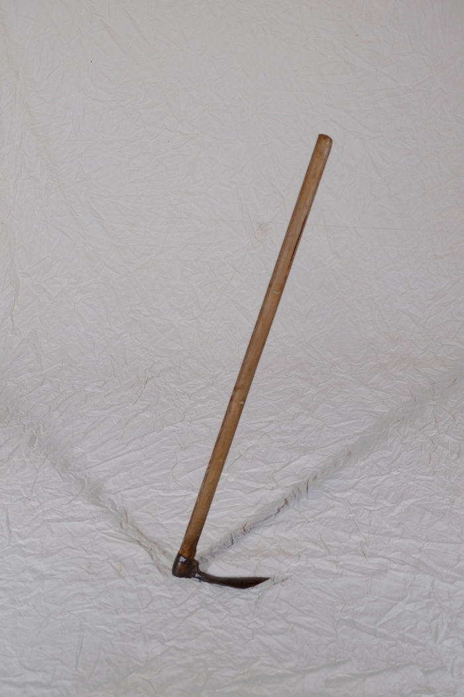
 | Hacke (A1380) | Die Formen und Verwendungen von Hacken sind zahlreich und lassen sich nur schwer vereinheitlichen. Eine Gemeinsamkeit ist jedoch, dass Hacken bis zum Aufkommen größerer Hackmaschinen in den Jahren nach dem ersten Weltkrieg auf dem Feld zur Bodenbearbeitung eingesetzt wurden. Nachher wurden sie immer mehr von der Feld- in die Gartenarbeit verdrängt.
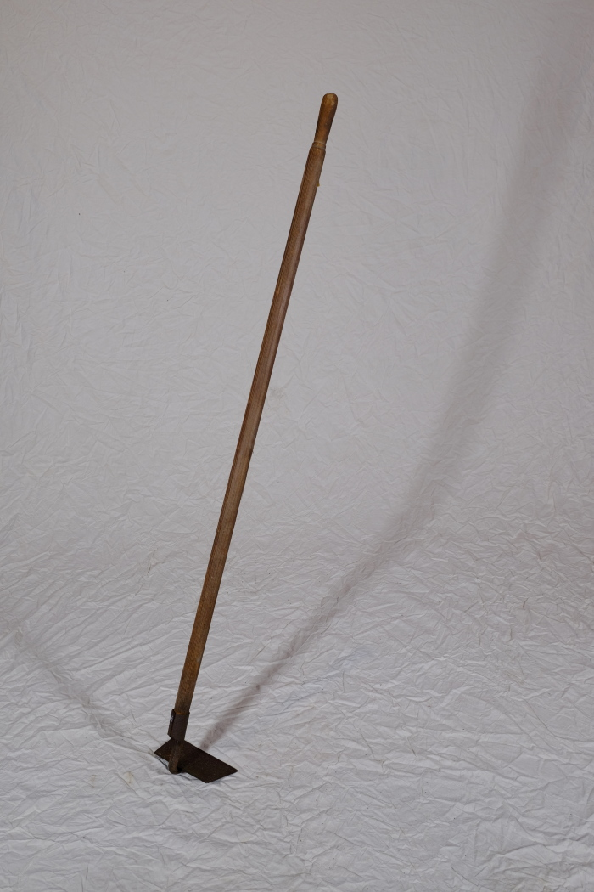
 | Hacke (A1385) | Die Formen und Verwendungen von Hacken sind zahlreich und lassen sich nur schwer vereinheitlichen. Eine Gemeinsamkeit ist jedoch, dass Hacken bis zum Aufkommen größerer Hackmaschinen in den Jahren nach dem ersten Weltkrieg auf dem Feld zur Bodenbearbeitung eingesetzt wurden. Nachher wurden sie immer mehr von der Feld- in die Gartenarbeit verdrängt.
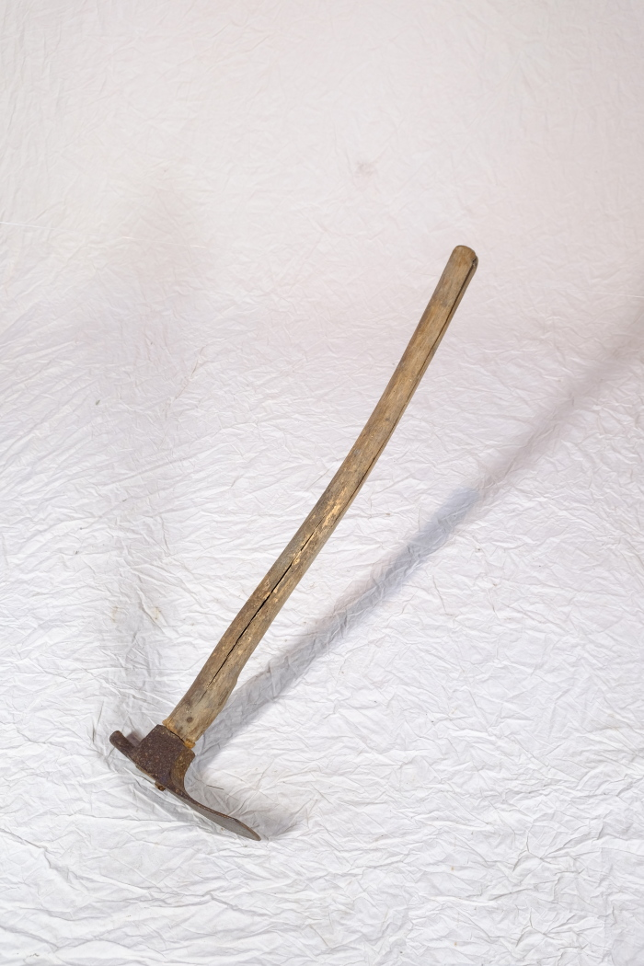
 | Platthacke (A1393) | Die Formen und Verwendungen von Hacken sind zahlreich und lassen sich nur schwer vereinheitlichen. Eine Gemeinsamkeit ist jedoch, dass Hacken bis zum Aufkommen größerer Hackmaschinen in den Jahren nach dem ersten Weltkrieg auf dem Feld zur Bodenbearbeitung eingesetzt wurden. Nachher wurden sie immer mehr von der Feld- in die Gartenarbeit verdrängt.

